奈良300
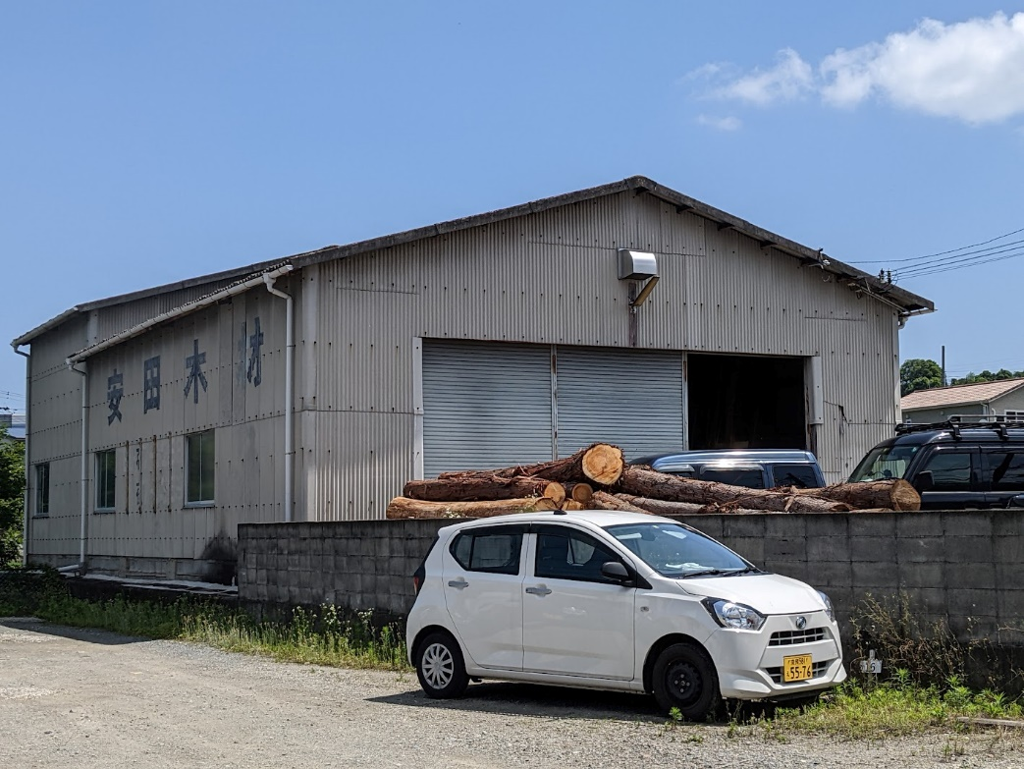
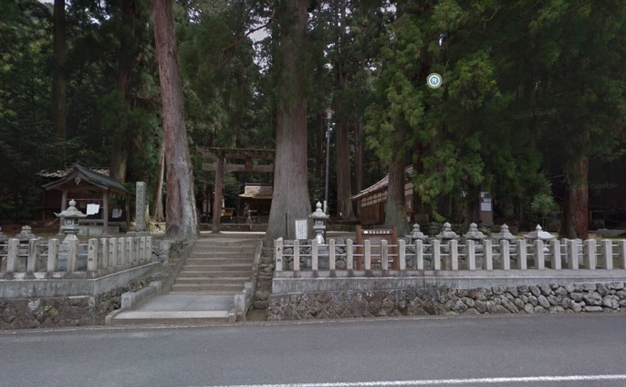
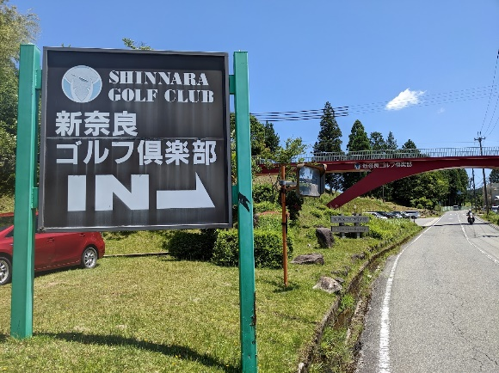
BRM702近畿300km奈良 ならいち キューシート |  |  |  |  |  |  |  | 2022-06-27

 | ポイント | 方向 | 道路 | 区間 | 合計 |  | 備考 | ＰＣ開閉時間
1 | スタート(安田木材敷地） | 直進 | 市道 | 0.0 | 0.0 |  |  | 07/02 07:00～07/02 07:30
2 | T字路 | 左折 | 国道168号（旧道） | 0.1 | 0.1
3 | ト字路 | 右折 | 市道 | 0.0 | 0.1
4 | 有里町 S | 左折 | 国道168号 | 0.1 | 0.2 |  | 国道168号を進みます。
5 | 竜田大橋 S | 右折 | 国道168号 | 7.8 | 8.0
6 | 長尾西 S | 左折 | 国道168号 | 11.5 | 19.5 |  | ここから市街地なので走行注意。
7 | 十字路 S | 右折 | 市道 | 0.4 | 19.9 |  | 田園地帯を走ります。道が細かいので注意！！
8 | T字路 | 左折 | 市道 | 0.6 | 20.5
9 | ト字路 | 右折 | 市道 | 0.1 | 20.6
10 | T字路 | 右折 | 市道 | 3.1 | 23.7
11 | 山田 S | 左折 | 県道30号→県道261号 | 0.1 | 23.8 |  | これより快走路。
12 | 中之町北 S | 左折 | 国道310号→国道168号 | 14.6 | 38.4 |  | この先五條市街地。コンビニあります。その後は山間部の緩やかなアップダウン。
13 | 坂本 | 右折 | 国道168号 | 27.9 | 66.3 |  | 突き当りに昭和館という渋い旅館があります。その先はひたすら川沿いの道。
14 | PC１ 道の駅 十津川郷 | 直進 | 国道168号 | 37.6 | 103.9 |  | 道の駅 十津川郷の看板をバックに自転車の写真を撮ること。 写真のプロパティを通過証明とします。 | 07/02 10:04～07/02 13:56
15 | ト字路 | 右折 | 国道425号 | 2.4 | 106.3 |  | 右折後ぐるっと回ります
16 | T字路 | 右折 | 国道425号 | 0.3 | 106.6 |  | これより酷道で名高い国道425号線へ。携帯が圏外！！アップダウンが続きます。130 キロ地点にトンネルがあり、そこから下ります。
17 | T字路 | 右折 | 林道 | 8.3 | 114.9
18 | T字路 | 左折 | 国道169号 | 11.0 | 125.9 |  | 国道169号に合流、
19 | ┤字路 | 左折 | 国道169号 | 3.4 | 129.3 |  | この先奥瀞。134キロ地点に道の駅やデイリーヤマザキあります。
20 | ┤字路 | 左折 | 県道229号 | 12.8 | 142.1
21 | ┤字路 | 左折 | 国道169号 | 6.5 | 148.6 |  | この先国道169号を道なりに進みます。途中デイリーヤマザキあります。
22 | PC2ヤマザキYショップ 道の駅吉野路上北山店 | 来た道戻る | 国道169号 | 21.4 | 170.0 |  | レシート取得（もしくは道の駅の看板をバックに自転車の写真を撮ること） この先ひたすら国道169号を北上。 | 12:00～18:20 | 170 | 0.0
23 | Y字路 | 右折 | 県道262号 | 36.5 | 206.5 |  | 見落とし注意。 |  | 213.2 | 6.7
24 | T字路 | 右折 | 県道262号 | 0.1 | 206.6 |  |  |  | 213.3 | 6.7
25 | T字路（国栖） | 右折 | 県道16号 | 5.8 | 212.4 |  |  |  | 219.1 | 6.7
26 | T字路 | 左折 | 県道16号 | 6.2 | 218.6 |  |  |  | 225.3 | 6.7
27 | Y字路 | 右折 | 村道 | 3.0 | 221.6 |  |  |  | 228.3 | 6.7
28 | T字路 | 右折 | 国道166号 | 0.4 | 222.0 |  | 国道166号に合流 |  | 228.7 | 6.7
29 | 十字路 | 左折 | 県道28号 | 4.7 | 226.7 |  | 角に商店がありますが何も売ってません。 |  | 233.4 | 6.7
30 | Y字路 | 右折 | 県道28号 | 7.5 | 234.2 |  |  |  | 240.9 | 6.7
31 | T字路 | 右折 | 県道28号 | 4.2 | 238.4 |  |  |  | 245.1 | 6.7
32 | T字路 | 右折 | 国道369号 | 1.3 | 239.7 |  |  |  | 246.4 | 6.7
33 | ┤字路 | 左折 | 県道28号 | 0.1 | 239.8 |  | ここから緩いアップダウン |  | 246.5 | 6.7
34 | T字路 | 左折 | 県道28号 | 1.0 | 240.8 |  |  |  | 247.5 | 6.7
35 | 通過チェック①（フォトコントロール） 室生龍穴神社 | 直進 | 県道28号 | 6.7 | 247.5 |  | 室生龍穴神社をバックに自転車の写真を撮ること。 この先室生寺があります。 |  | 254.2 | 6.7
36 | 室生寺入口 S | 左折 | 国道165号 | 6.7 | 254.2 |  |  |  | 260.9 | 6.7
37 | 緑川 S | 右折 | 県道28号 | 0.9 | 255.1 |  |  |  | 261.8 | 6.7
38 | 外の橋 S | 右折 | 国道369号 | 5.5 | 260.6 |  |  |  | 267.3 | 6.7
39 | PC3 ローソン 奈良都祁白石町 | 直進 | 国道369号 | 1.9 | 262.5 |  | レシート取得すること。針IC付近を過ぎると緩やかなアップダウン。 | 14:51～3) 00:32 | 269.2 | 6.7
40 | ┤字路 | 左折 | 市道 | 6.8 | 269.3 |  | この先長いトンネルあります。 |  | 276.0 | 6.7
41 | 十字路 S | 左折 | 県道80号 | 3.7 | 273.0 |  | 角にカフェがあります |  | 279.7 | 6.7
42 | ト字路 | 右折 | 県道183号 | 0.1 | 273.1 | この先道が細いので注意！！ |  |  | 279.8 | 6.7
43 | T字路 | 左折 | 県道183号 | 0.6 | 273.7 |  |  |  | 280.4 | 6.7
44 | ト字路 | 右折 | 県道164号 | 1.7 | 275.4 |  |  |  | 282.1 | 6.7
45 | ト字路 | 右折 | 県道184号 | 1.9 | 277.3 |  | ここから道が細くなります。注意！！ |  | 284.0 | 6.7
46 | T字路 S | 左折 | 国道369号 | 2.8 | 280.1 |  |  |  | 286.8 | 6.7
47 | 通過チェック②（フォトコントロール） 新奈良ゴルフ場 | 直進 | 国道369号 | 1.1 | 281.2 |  | 新奈良ゴルフ場石碑をバックに自転車の写真を撮ること。 |  | 287.9 | 6.7
48 | 般若寺 S | 左折 | 国道369号 | 7.0 | 288.2 |  | これより本格的な奈良市街。しばらく信号多いです。 |  | 294.9 | 6.7
49 | 県庁東 S | 左折 | 国道369号 | 1.6 | 289.8 |  |  |  | 296.5 | 6.7
50 | 油坂西 S | 左折 | 市道→国道308号 | 1.6 | 291.4 |  |  |  | 298.1 | 6.7
51 | 三条本町 S | 右折 | 国道308号 | 0.3 | 291.7 |  |  |  | 298.4 | 6.7
52 | 三条栄町 S | 右折 | 国道308号 | 0.7 | 292.4 |  |  |  | 299.1 | 6.7
53 | 都橋西詰 S | 左折 | 国道308号 | 2.0 | 294.4 |  | 手前の側道から入ること |  | 301.1 | 6.7
54 | 砂茶屋 S | 右折 | 県道7号 | 3.3 | 297.7 |  |  |  | 304.4 | 6.7
55 | ┤字路 S | 左折 | 県道702号 | 2.3 | 300.0 |  |  |  | 306.7 | 6.7
56 | 中菜畑1丁目北 S | 左折 | 国道168号 | 3.2 | 303.2 |  |  |  | 309.9 | 6.7
57 | 有里町 S | 左折 | 市道 | 1.5 | 304.7 |  |  |  | 311.4 | 6.7
58 | T字路 | 左折 | 国道168号 | 0.1 | 304.8 |  |  |  | 311.5 | 6.7
59 | ト字路 | 左折 | 市道 | 0.0 | 304.8 |  |  |  | 311.5 | 6.7
60 | ゴール安田木材敷地 |  |  | 0.1 | 304.9 |  | お疲れ様でした。ゴール受付を行ってください。 | 16:00 ～03）03:00 | 311.6 | 6.7

 | スタート＆ゴール受付（安田木材） |  | 通過チェック①室生龍穴神社 |  |  |  | 通過チェック②新奈良ゴルフ場

